상품제안서
스테들러 오피스 세트 플러스 | 상품코드: S36597

 |  |  |  |  |  |  | 02-713-8555 | www.synergygift.co.kr
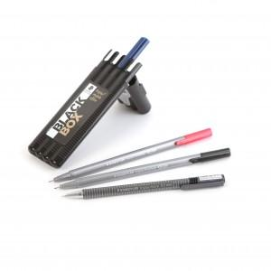 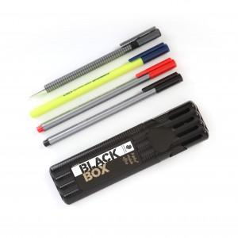

【상세/제작정보】 | <p>※ 케이스 실크 인쇄 200ea부터 인쇄 가능합니다.​</p>

【인쇄/포장옵션】 | 실크, 케이스인쇄(실크) / 포장불가능

【공급단가】 | 수량 | 100~ | 200~ | 500~ | 1,000~ | 3,000~
*VAT별도 | 단가 | 5,850원 | 5,760원 | 5,620원 | 5,400원 | 5,170원

【상품 URL】 | https://www.synergygift.co.kr:443/src/goods_detail.php?gdno=36597

